表面
【宣言書】
地球温暖化防止のため、あなたのご家庭で「やっていること」、または「これから取り組むこと」を選んで、「宣言」欄に〇をつけてください。
ひとつでも構いません。
そして、その宣言を実行していきましょう。
宣言書を持参にてご提出いただいた家庭には、認定証として、オリジナルステッカーを進呈します。



か
てい
と
く
ちきゅう
おんだんか
たいさく
家庭で取り組む地球温暖化対策
わたしのエコ宣言

せ ん
げ ん

 |  | テーマ（地球温暖化を防ぐ行動） |  |  | 1年間の効果 |  |  |  | 宣言

 |  |  |  |  | ＣＯ2削減量 |  | 節約

1 | 台所 | 冷蔵庫を開けている時間を短くする。 |  |  | 3.0kg |  | 160円


2 | 部屋 | 白熱電球をＬＥＤ電球に交換する。 |  |  | 45.0kg |  | 2,440円

3 |  | テレビ画面は明るすぎないように設定する。 |  |  | 13.3kg |  | 720円

4 |  | 冷房時の室温は２８℃、暖房時の室温は２０度を目安にする。 |  |  | 40.8kg |  | 2,210円

5 |  | パソコン（デスクトップ）の電源オプションの見直しをする。 ※パソコンは、起動時とシャットダウン時に大きな電力を使います。そのため、中断する時間が短い場合は、シャットダウンするよりも、スリープの方が省エネです。 |  |  | 6.2kg |  | 330円

6 |  | 電気ポットの長時間保温はしない。 |  |  | 52.6kg |  | 2,850円

7 | 風呂 | こまめにシャワーを止める。 |  |  | 30.7kg |  | 2,670円

8 | 洗面 | 洗濯物はまとめて洗う。 |  |  | 14.1kg |  | 3,970円

9 |  | 歯磨き中、水を流しっぱなしにしない。 |  |  | 2.6kg |  | 880円

10 | トイレ | 使わない時は、電気便座のふたを閉める。 |  |  | 17.1kg |  | 920円

出典：２０２２家庭の省エネハンドブック「チョットの工夫で家計も地球も笑顔に」（東京都環境局）

 |  |  |  | 上記の取組により、ＣＯ₂を削減することを宣言します。

以下、ご記入ください。

お住まいの町 （○で囲ってください） |  |  | あ行：相原町 旭町 大蔵町 小川 小野路町 小山ヶ丘 小山田桜台 小山町 か行：金井 金井町 金森 金森東 上小山田町 木曽西 木曽東 木曽町 高ヶ坂 さ行：下小山田町 真光寺 真光寺町 図師町 た行：忠生 玉川学園 つくし野 鶴川 鶴間 常盤町 な行：中町 成瀬 成瀬が丘 成瀬台 西成瀬 根岸 根岸町 能ヶ谷 野津田町 は行：原町田 東玉川学園 広袴 広袴町 藤の台 本町田 ま行：南大谷 南つくし野 南成瀬 南町田 三輪町 三輪緑山 森野 や行：薬師台 矢部町 山崎 山崎町 町田市以外 |  |  | 家族の人数 （○で囲ってください） |  | 1人 2人 3人 4人 5人 6人 7人以上

 |  |  |  |  |  | 代表者の 年代 （○で囲ってください） |  | 10才未満 10才代 20才代 30才代 40才代 50才代 60才代 70才代 80才代 90才以上


代表者氏名 （イニシャル、ニックネームもOK）

ご提供いただいた個人情報は、データ集計のみに使用し、“わたしのエコ宣言”運用以外の目的では使用いたしません。
宣言書の提出先
・メール mcity5640@city.machida.tokyo.jp
・ＦＡＸ 050-3160-2758
・郵送 〒194-8520 森野2-2-22
町田市環境資源部環境政策課 わたしのエコ宣言担当宛
・持参 市庁舎7階 701窓口 環境政策課
お問い合わせ先 町田市環境資源部環境政策課 042-724-4386
町田市エコキャラクター

みなさんの取り組みによって、市全体でどのくらいＣＯ₂が削減されたか、市のホームページでお知らせします。
町田市のホームページの検索窓で
ご家庭でできる、その他の取り組みもご案内しています。
ぜひご覧ください。
わたしのエコ宣言
検索

裏面
地球温暖化が深刻化しています

日本の年平均気温は下のグラフのように、上昇しています。

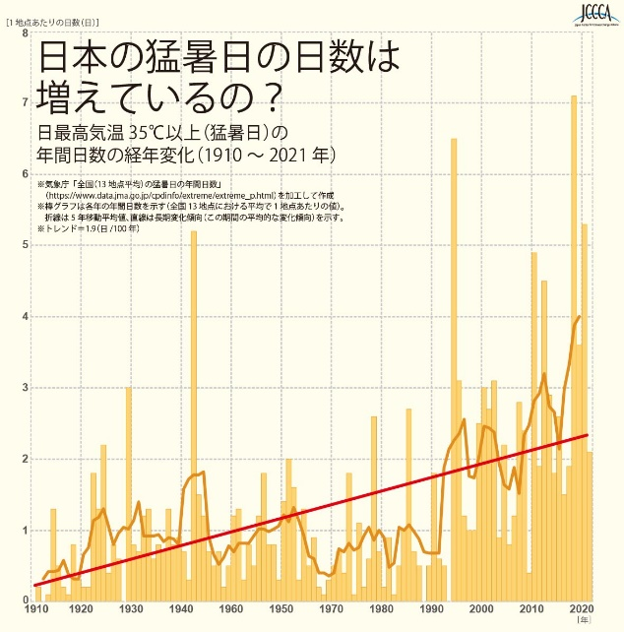

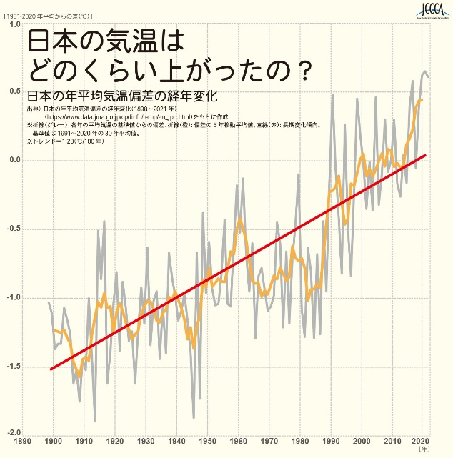

夏の暑さに地球温暖化を感じる方も多いのではないでしょうか。
日本の猛暑日（日最高気温３５℃以上）は右上のグラフのように、明らかに増加しています。
温暖化が最も進んだ場合、今世紀末には日本の真夏日（最高気温３０℃）が、約53日、現在よりも増加するという報告もあります。

ＣＯ₂を減らしましょう

地球温暖化の原因で、もっとも影響が大きいものがＣＯ₂（二酸化炭素）です。
家庭では、電気・ガス・灯油・ガソリンなどのエネルギー使用によりＣＯ₂が発生しています。
家庭での“節電”、“省エネ”で、地球温暖化の原因になるＣＯ₂の排出を抑えましょう。
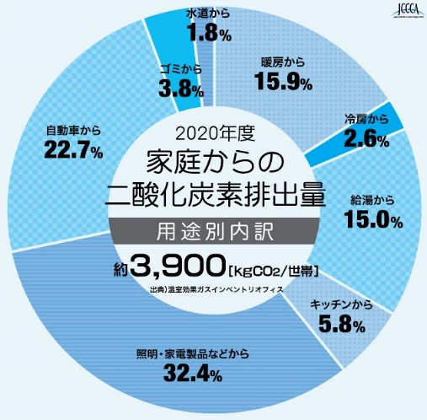

全国地球温暖化防止活動推進センターウェブサイト
（http://www.jcca.org/)より



町田市では、２０２２年１月２４日に、環境先進都市「ゼロカーボンシティまちだ」を宣言し、２０５０年までに温室効果ガスの排出実質ゼロを目指しています。
温室効果ガス排出量削減のため、各ご家庭での取組にご協力をお願いいたします。

